Nota técnica Template
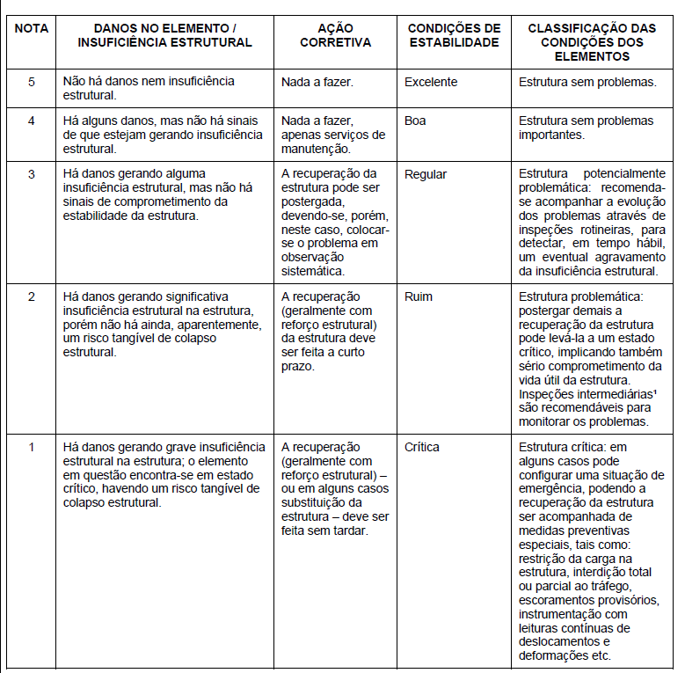
INSPEÇÃO ROTINEIRA
Nome da Concessionária |  | OAE Nº: | 0

3. Nota técnica

Nº do Tramo: | 01

Região | Família de Elementos | Elemento Individual | Nota Técnica

Dano ao Elemento Template
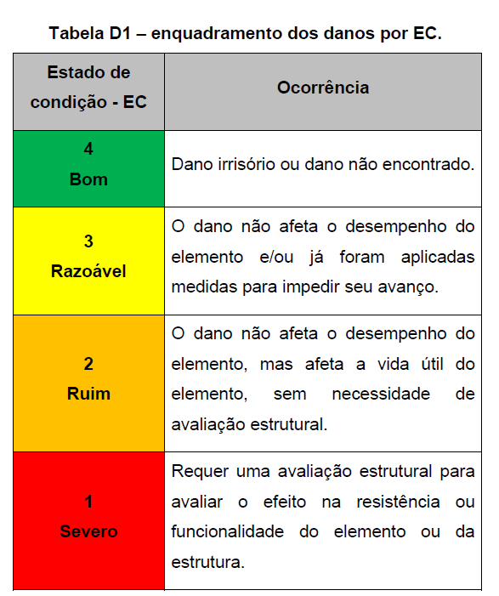

INSPEÇÃO ROTINEIRA
Nome da Concessionária |  |  |  |  |  |  |  |  | OAE Nº: | 0

4. Danos aos Elementos

Nº do Tramo:

Região | Família de Elementos | Elemento Individual | Dano | Quant. | Localização | Coord. X | Coord. Y | Coord. Z | Extensão Relativa | Estado de Condição

